jahressicht
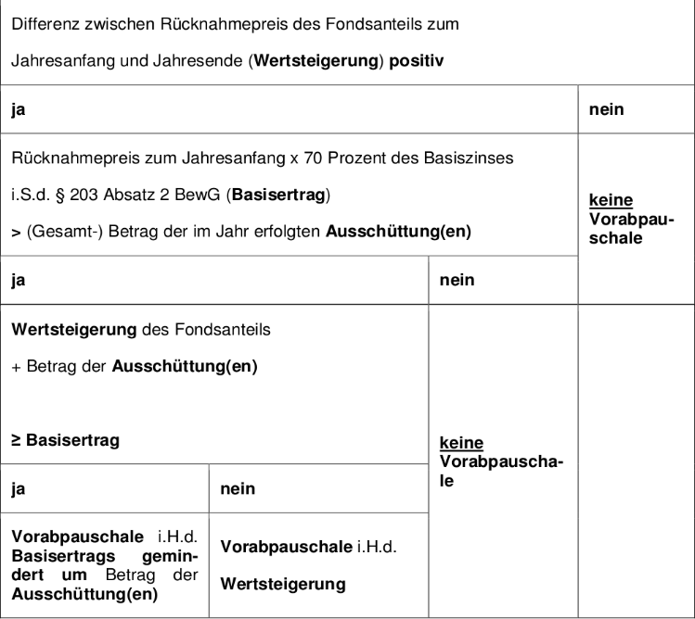

 |  | 2015
 |  | Rü 01 | Rü 365 | Div | Basiszins | Basisertrag | Perf+Div | Pauschale
DekaFonds CF | DE0008474503 | 87.2264 | 99.2521 | 0.57 € | 0.99% | 0.60 € | 12.60 € | 0.03 € | 17.49 €
HSBC BRIC GIF M2D | LU0214875626 | 18.345 | 14.7905 | 0.00 € | 0.99%
iShares DivDAX (DE) | DE0002635273 | 14.5482 | 14.99 | 0.42 € | 0.99% | 0.10 € | 0.86 € |  | #VALUE!
iShares DJ STOXX Global Select Dividend | DE000A0F5UH1 | 24.4499 | 25.3543 | 0.96 € | 0.99% | 0.17 € | 1.86 €
iShares DJ EM Select Dividend | DE000A1JXDN6 | 18.0718 | 15.189 | 0.82 € | 0.99%
LINGOHR-SYSTEMATIC-LBB-INVEST | DE0009774794 | 105.18 | 106.29 | 0.00 € | 0.99% | 0.73 € | 1.11 € | 0.73 € | 364.45 €

irgendeinfonds | irgendeineisin | 50 | 80 | 0.00 € | 0.99% | 0.35 € | 30.00 € | 0.35 €

